初期画面表示
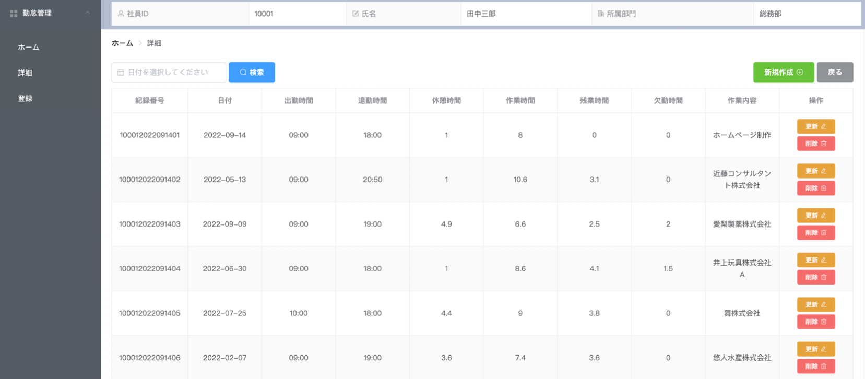
単体試験仕様書 |  | システムID | KS | 画面ID | KS001 | 作成者 | 司徒 | 更新者
 |  | システム名称 | 勤怠システム | 画面名 | 勤怠管理情報詳細一覧 / 更新 / 削除 | 作成日 | 2022-09-26 | 更新日

 | 初期画面

ケース
単体試験仕様書 |  | システムID | KS | 画面ID |  |  |  |  | KS001 |  |  |  |  | 作成者 |  | 司徒 |  |  | 更新者
 |  | システム名称 | 勤怠システム | 画面名 |  |  |  |  | 勤怠管理情報詳細一覧 / 更新 / 削除 |  |  |  |  | 作成日 |  | 2022-09-26 |  |  | 更新日 | 排他処理

チェック内容
チェックポイント

 |  |  |  |  | 1 |  | 2 | 3 | 4 | 5 | 6 | 7 | 8 | 9 | 10
チェック条件 | 画面初期表示 |  |  |  | ○
 | DB件数
 | 0件の場合 |  |  |  | ○
 | １件以上の場合 |  |  |  |  | ○

 | 検索ボタンを押下する場合
 | 日付を選択しない場合 |  |  |  | ○
 | 日付を選択した場合 |  |  |  |  | ○
 | 日付を選択した、データベースの記録がなし場合 |  |  |  |  |  | ○

 | 新規作成ボタンを押下する場合 |  |  |  |  |  |  |  | ○
 | 戻るボタンを押下する場合 |  |  |  |  |  |  |  |  | ○
 | 更新ボタンを押下する場合 |  |  |  |  |  |  |  |  |  |  |  |  | ○
 | 削除ボタンを押下する場合 |  |  |  |  |  |  |  |  |  |  |  |  |  |  | ○ | ○ | ○
 | 削除しました |  |  |  |  |  |  |  |  |  | ○
 | 削除できません |  |  |  |  |  |  |  |  |  |  | ○
 | 「該当レコードを削除してよろしいでしょうか。」
 | はい |  |  |  |  |  |  |  |  |  |  |  |  |  |  |  | ○
 | いいえ |  |  |  |  |  |  |  |  |  |  |  |  |  |  |  |  | ○
 | 更新ページに
 | 更新ボタンを押下する場合 |  |  |  |  |  |  | ○
 | 戻るボタンを押下する場合 |  |  |  |  |  |  |  |  |  |  |  | ○
 | 詳細データが表示されること |  |  |  |  | ○
 | 詳細データが表示されないこと |  |  |  | ○
該当レコードを削除してよろしいでしょうか。

確認内容 | 勤怠詳細画面が表示されること
 | 勤怠詳細更新画面が表示されること |  |  |  |  |  |  | ○
 | 勤怠登録画面が表示されること |  |  |  |  |  |  | ○

 | メッセージ「データなし」が表示されること。 |  |  |  | ○ |  | ○
 | エラー「削除できない」が表示されること。 |  |  |  |  |  |  |  |  |  |  | ○
 | メッセージ「削除しました」が表示されること。 |  |  |  |  |  |  |  |  |  | ○
 | メッセージ「更新しました」が表示されること。 |  |  |  |  |  |  | ○

 | ホームページ画面へ遷移すること。 |  |  |  |  |  |  |  |  | ○
 | 勤怠詳細一覧画面へ遷移すること。 |  |  |  |  |  |  | ○ |  |  |  |  | ○
 | 新規作成画面へ遷移すること。 |  |  |  |  |  |  |  | ○
 | 勤怠詳細更新画面へ遷移すること。 |  |  |  |  |  |  |  |  |  |  |  |  | ○

 | 「該当レコードを削除してよろしいでしょうか。」が表示されること。 |  |  |  |  |  |  |  |  |  |  |  |  |  |  | ○
 | DBからレコードを削除されること。 |  |  |  |  |  |  |  |  |  |  |  |  |  |  |  | ○
 | DBからレコードを削除されないこと。 |  |  |  |  |  |  |  |  |  |  |  |  |  |  |  |  | ○

実施結果
実施者
検証日
確認者
確認日

ケース (境界値)
単体試験仕様書 |  | システムID | KS | 画面ID |  |  |  | KS001 |  | 作成者 | 司徒 | 更新者
 |  | システム名称 | 勤怠システム | 画面名 |  |  |  | 勤怠管理情報詳細一覧 / 更新 / 削除 |  | 作成日 | 2022-09-26 | 更新日

チェック内容
チェックポイント
 |  |  |  |  | 1 | 2 | 3 | 4 | 5
チェック条件 | 入力された休憩時間
 | -1 |  |  |  | ○
 | 1 |  |  |  |  | ○
 | 2 |  |  |  |  | ○
 | 23 |  |  |  |  | ○
 | 25 |  |  |  |  |  |  |  | ○

 | 入力された欠勤時間の桁数
 | -1 |  |  |  | ○
 | 1 |  |  |  |  | ○
 | 2 |  |  |  |  | ○
 | 23 |  |  |  |  | ○
 | 25 |  |  |  |  |  |  |  | ○

 | 入力された作業内容の桁数
 | 1 |  |  |  |  | ○
 | 100 |  |  |  |  | ○
 | 200 |  |  |  |  | ○
 | 201 |  |  |  |  |  |  |  | ○

確認内容 | エラー「入力時間は1以上24以下を再入力してください。」が表示されること。 |  |  |  | ○ |  |  |  | ○ |  |  |  | ツールチップ
 | 提示なし |  |  |  |  | ○ |  |  |  |  |  |  | ホームページ制作・・・
 | エラー「入力時間は大き過ぎ、再入力してください。」が表示されること。 |  |  |  |  |  |  |  | ○

曖昧
ー１
ー0.5
2

実施結果
実施者
検証日
確認者
確認日

